Historias de Usuario
Desarrollo ágil: Historias de usuario y criterios de aceptación

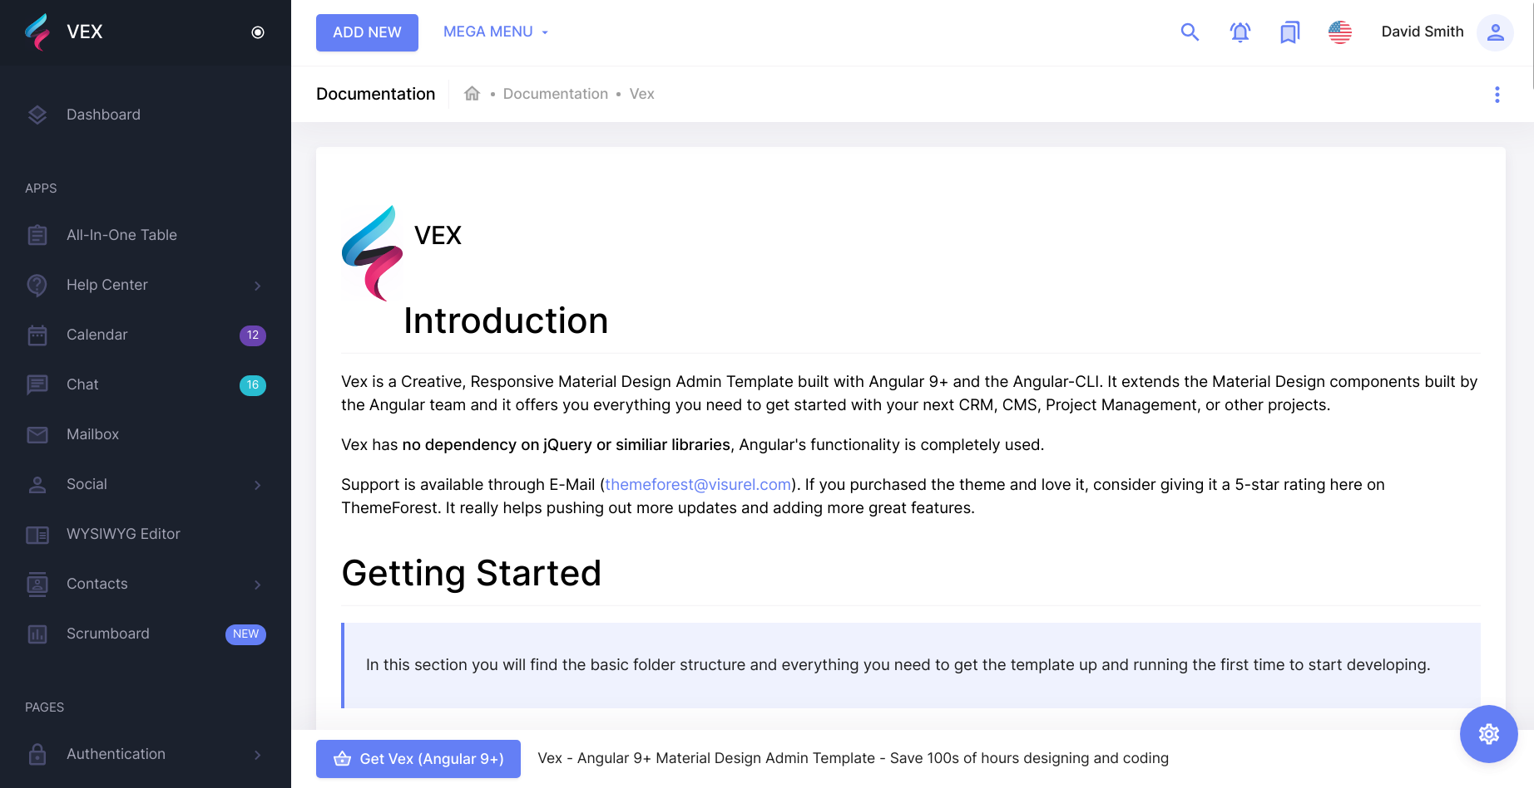
 | Enunciado de la historia |  |  |  |  |  |  |  | Criterios de aceptación |  |  |  | prototipo
Identificador (ID) de la historia | Rol | Característica / Funcionalidad | Razón / Resultado | Tarea | Alias | Dueño / Voluntario | Dimensión / Esfuerzo | Prioridad | Criterio de aceptación (Título) | Contexto | Evento | Resultado / Comportamiento esperado
No.0003 Menú Home | administrador del sistema | Al usuario estar interesado en el servicio, ingresa la dirección del app o bien usa un buscador para obtener acceso, si esta disponible el sitio se muestra sino se muestra un error en la búsqueda. | Con la finalidad de [Descripción razón o resultado] | [Enunciado de tarea 1] |  |  |  |  | [Titulo del escenario] | En caso que [contexto] y/ o [contexto] | cuando [evento] | el sistema [resultado / comportamiento]
 |  |  |  | [Enunciado de tarea 2] |  |  |  |  | [Titulo del escenario] | En caso que [contexto] y/ o [contexto] | cuando [evento] | el sistema [resultado / comportamiento]
 |  |  |  | [Enunciado de tarea 3] |  |  |  |  | [Titulo del escenario] | En caso que [contexto] y/ o [contexto] | cuando [evento] | el sistema [resultado / comportamiento]
 |  |  |  | [Enunciado de tarea 4] |  |  |  |  | [Titulo del escenario] | En caso que [contexto] y/ o [contexto] | cuando [evento] | el sistema [resultado / comportamiento]

XX-XXXX-XXXX | Como un [Rol] | Necesito [Descripción de la funcionalidad] | Con la finalidad de [Descripción razón o resultado] | 1 |  |  |  |  | [Titulo del escenario] | En caso que [contexto] y/ o [contexto] | cuando [evento] | el sistema [resultado / comportamiento]
 |  |  |  | 2 |  |  |  |  | [Titulo del escenario] | En caso que [contexto] y/ o [contexto] | cuando [evento] | el sistema [resultado / comportamiento]
 |  |  |  | 3 |  |  |  |  | [Titulo del escenario] | En caso que [contexto] y/ o [contexto] | cuando [evento] | el sistema [resultado / comportamiento]
 |  |  |  | 4 |  |  |  |  | [Titulo del escenario] | En caso que [contexto] y/ o [contexto] | cuando [evento] | el sistema [resultado / comportamiento]

XX-XXXX-XXXX | Como un [Rol] | Necesito [Descripción de la funcionalidad] | Con la finalidad de [Descripción razón o resultado] | 1 |  |  |  |  | [Titulo del escenario] | En caso que [contexto] y/ o [contexto] | cuando [evento] | el sistema [resultado / comportamiento]
 |  |  |  | 2 |  |  |  |  | [Titulo del escenario] | En caso que [contexto] y/ o [contexto] | cuando [evento] | el sistema [resultado / comportamiento]
 |  |  |  | 3 |  |  |  |  | [Titulo del escenario] | En caso que [contexto] y/ o [contexto] | cuando [evento] | el sistema [resultado / comportamiento]
 |  |  |  | 4 |  |  |  |  | [Titulo del escenario] | En caso que [contexto] y/ o [contexto] | cuando [evento] | el sistema [resultado / comportamiento]

Nota:
- Reemplazar las etiquetas [Rol], [Descripción de la funcionalidad], [Descripción de razón o resultado] por el contenido del enunciado de la historia.
- Reemplazar las etiquetas [Título del escenario], [contexto], [evento] y [resultado / comportamiento] por el contenido de los criterios de aceptación.

